total 3-12

 |  |  | c
性质 | 全称 | 名牌简称 |  | 合作年份 | logo
客户 | 广东欧珀移动通信有限公司 | OPPO | www.maxscend.com/20th-anniversary/wish-oppo | 2018
 | 维沃移动通信有限公司 | vivo | www.maxscend.com/20th-anniversary/wish-vivo | 2018
 | 小米集团 | Xiaomi | www.maxscend.com/20th-anniversary/wish-mi | 2015 | 
 | 荣耀终端股份有限公司 | HONOR | www.maxscend.com/20th-anniversary/wish-hihonor | 2021
 | 华勤技术股份有限公司 | 华勤 | www.maxscend.com/20th-anniversary/wish-huaqin | 2016
 | 上海龙旗科技股份有限公司 | 龙旗 | www.maxscend.com/20th-anniversary/wish-longcheer | 2015
 | 上海移远通信技术股份有限公司 | 移远 | www.maxscend.com/20th-anniversary/wish-quectel | 2019
 | 深圳市中诺通讯有限公司 | 中诺 | www.maxscend.com/20th-anniversary/wish-chino-e | 2015
 | 深圳市天珑移动技术有限公司 | 天珑 | www.maxscend.com/20th-anniversary/wish-tinno | 2017
 | 中兴通讯股份有限公司 | 中兴 | www.maxscend.com/20th-anniversary/wish-zte | 2016
 | 深圳市广和通无线股份有限公司 | 广和通 | www.maxscend.com/20th-anniversary/wish-fibocom | 2020
 | 深圳传音控股股份有限公司 | 传音 | www.maxscend.com/20th-anniversary/wish-transsion | 2015
 | 科大讯飞股份有限公司 | XF | www.maxscend.com/20th-anniversary/wish-xf | 2018
 | TCL实业控股股份有限公司 | TCL | www.maxscend.com/20th-anniversary/wish-tcl | 2015
 | 宁波麦博韦尔移动电话有限公司 | 麦博韦尔 | www.maxscend.com/20th-anniversary/wish-mobiwire | 2014
 | 深圳市迅锐通信有限公司 | 迅锐 | www.maxscend.com/20th-anniversary/wish-xunrui | 2012
 | 深圳市阳和通电子有限公司 | 阳和通 | www.maxscend.com/20th-anniversary/wish-uhot | 2014
 | 睿智科技发展有限公司 | 睿智 | www.maxscend.com/20th-anniversary/wish-smartentec | 2013
 | 深圳市盛隆维科技有限公司 | 盛隆维 | www.maxscend.com/20th-anniversary/wish-slwtek | 2013 | 
 | 深圳立讯智通技术有限公司 | （立讯智通） | www.maxscend.com/20th-anniversary/wish-luxshare-ict | 2015
 | 歌尔股份有限公司 | 歌尔 | www.maxscend.com/20th-anniversary/wish-goertek | 2017
供应商 | 杜邦科技（上海）有限公司 | Qnity | www.maxscend.com/20th-anniversary/wish-qnity | 2021
 | 昆山艾森世华光电材料有限公司 | 艾森 | www.maxscend.com/20th-anniversary/wish-asem | 2024 | pdf
 | 中巨芯科技股份有限公司 | 中巨芯 | www.maxscend.com/20th-anniversary/wish-juhuanet | 2021
 | 泉意光罩光电科技（济南）有限公司 | 泉意光罩 | www.maxscend.com/20th-anniversary/wish-qymask | 2023 | 
 | SOITEC MICROELECTRONICS SINGAPORE PTE.LTD | SOITEC | www.maxscend.com/20th-anniversary/wish-soitec | 2021
 | 北京北方华创微电子装备有限公司 | 北方华创 | www.maxscend.com/20th-anniversary/wish-naura | 2021 | ai
 | 盛美半导体设备（上海）股份有限公司 | 盛美 | www.maxscend.com/20th-anniversary/wish-acm | 2021
 | 沈阳芯源微电子设备股份有限公司 | 芯源 | www.maxscend.com/20th-anniversary/wish-kingsemi | 2021 | ai
 | 矽电半导体设备（深圳）股份有限公司 | 矽电 | www.maxscend.com/20th-anniversary/wish-sidea | 2021
 | 杭州广立微电子股份有限公司 | 广立微 | www.maxscend.com/20th-anniversary/wish-semitronix | 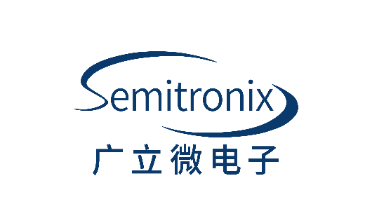 2021
 | 东方晶源微电子科技（北京）股份有限公司 | 东方晶源 | www.maxscend.com/20th-anniversary/wish-dfjy | 2023
 | 欣奕华科技集团 | 欣奕华 | www.maxscend.com/20th-anniversary/wish-sineva | 2023 | ai
 | 上海芯上微装科技股份有限公司 | 芯上微 | www.maxscend.com/20th-anniversary/wish-amies | 2021
 | 南京宏泰半导体科技股份有限公司 | 宏泰 | www.maxscend.com/20th-anniversary/wish-macrotest | 2023
 | ASML (Shanghai) Electrical Equipment Co., Ltd. | ASML | www.maxscend.com/20th-anniversary/wish-asml | 2021 | ai
 | Applied Materials South East Asia Pte. Ltd. | AMAT | www.maxscend.com/20th-anniversary/wish-amat | 2021
 | KLA Corporation | KLA | www.maxscend.com/20th-anniversary/wish-kla | 2021 | svg
 | TOKYO ELECTRON LIMITED | TEL | www.maxscend.com/20th-anniversary/wish-tel | 2021 | svg
 | ARM china | ARM | www.maxscend.com/20th-anniversary/wish-arm | 2015
 | 珠海越亚半导体股份有限公司 | 越亚 | www.maxscend.com/20th-anniversary/wish-access-substrates | 2017
 | Tower Semiconductor Ltd. | Tower | www.maxscend.com/20th-anniversary/wish-tower | 2013
 | 福建省福联集成电路有限公司 | 福联 | www.maxscend.com/20th-anniversary/wish-unicompound | 2018
 | 日月新集团 | ATX | www.maxscend.com/20th-anniversary/wish-atx | 2013 | ai
 | 通富微电子股份有限公司 | 通富 | www.maxscend.com/20th-anniversary/wish-tfme | 2016 | 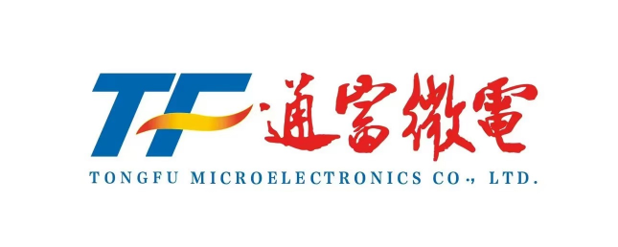
 | 华天科技股份有限公司 | 华天 | www.maxscend.com/20th-anniversary/wish-ht-tech | 2020
 | 嘉盛半导体（苏州）有限公司 | 嘉盛 | www.maxscend.com/20th-anniversary/wish-carsem | 2014
 | 苏州科阳半导体有限公司 | 科阳 | www.maxscend.com/20th-anniversary/wish-kys | 2018
 | 恩艾（中国）仪器有限公司 | NI | www.maxscend.com/20th-anniversary/wish-ni | 2016
 | Cadence | 楷登 | www.maxscend.com/20th-anniversary/wish-cadence | 2020
 | 上海新硅聚合半导体有限公司 | 新硅 | www.maxscend.com/20th-anniversary/wish-nsit | 2021
 | 广州广芯封装基板有限公司 | 广芯 | www.maxscend.com/20th-anniversary/wish-gts | 2023
合作伙伴 | 己任律师事务所 | 己任 | www.maxscend.com/20th-anniversary/wish-gen | 2023
 | 中国国际金融股份有限公司 | 中金 | www.maxscend.com/20th-anniversary/wish-cicc | 2016
 | 天元律师事务所 | 天元 | www.maxscend.com/20th-anniversary/wish-tianyuan | 2015
 | 立信会计师事务所 | 立信 | www.maxscend.com/20th-anniversary/wish-bdo | 2016 | 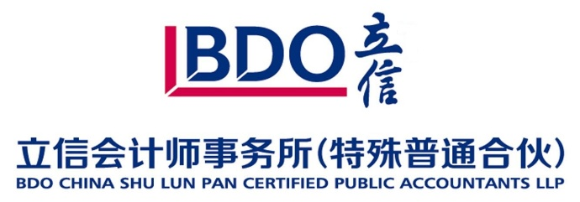
 | 飞图创业投资（北京）有限公司 | 飞图 | www.maxscend.com/20th-anniversary/wish-flyfot |  | ai
 | 蠡园开发区 | 蠡开 | www.maxscend.com/20th-anniversary/wish-likai
 | 清华大学无锡应用技术研究院 | 清华无锡院 | www.maxscend.com/20th-anniversary/wish-tsinghua
 | 无锡市半导体协会 | 市半协 | www.maxscend.com/20th-anniversary/wish-shibanxie

